Hoja 1
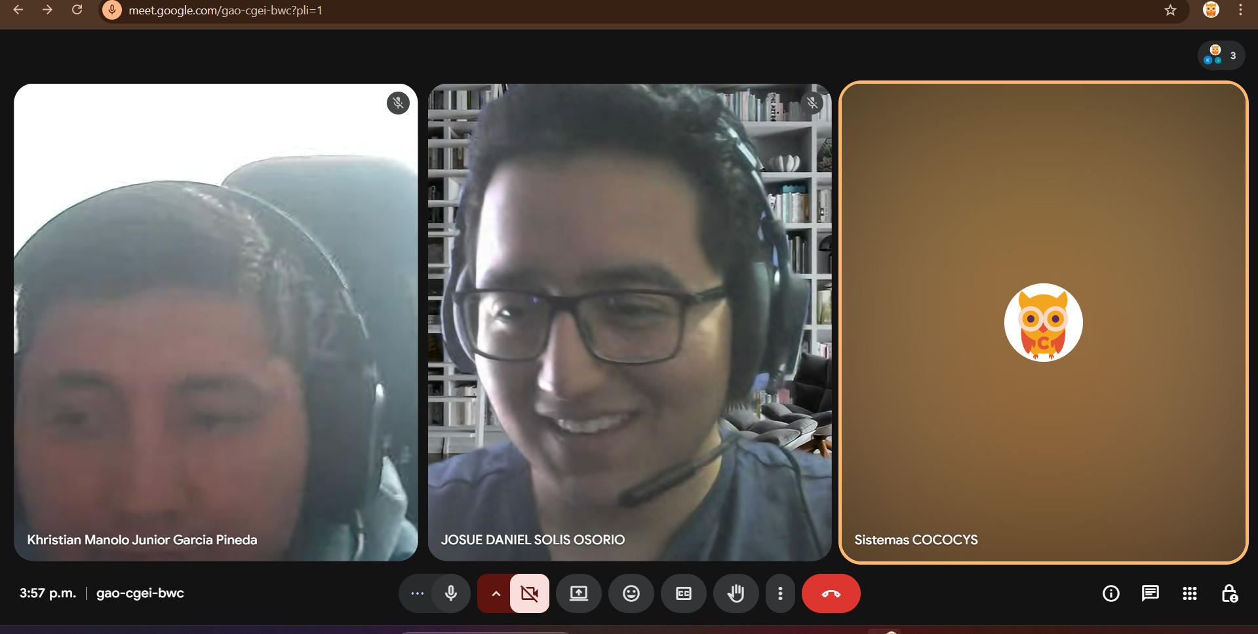
Nombre | Carnet | Fecha | Captura Final
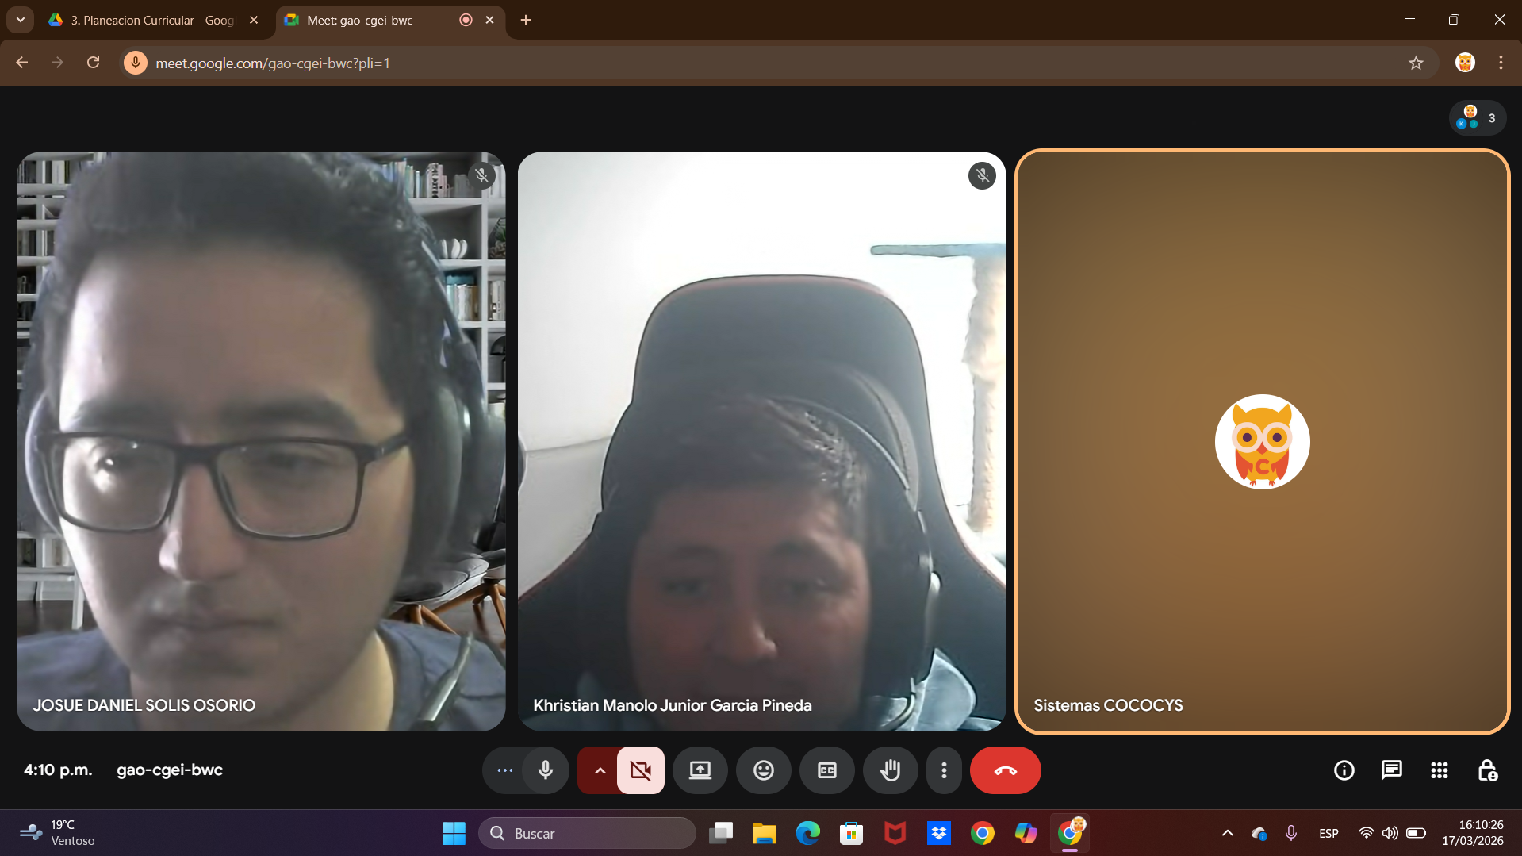
Khristian Manolo Junior Garcia Pineda | 201404202 | 17/03/2026
Josue Daniel Solis Osorio | 202001574 | 17/03/2026

 |  |  | Captura Inicio

